界面&功能
创角 |  |  |  |  | 功能规则

 | 功能入口 |  |  |  |  |  | 创角相关规则
 |  |  |  |  |  | 1.基本规则 |  | 5功能点清单
 | 登录成功后进入 |  |  |  |  | ▶ | 单职业，选男女。需显示男女创角SHOWSTAND | 模块 | 类型 | 内容 | 优先级
 |  |  |  |  |  | ▶ | 最多创建3个角色 | 强化 | UI和资源 | 创角界面 | 1
 |  |  |  |  |  | ▶ | 账号无角色时，初始登录直接显示创角界面，否则默认显示选角界面 |  | UI和资源 | 选角界面 | 1
 |  |  |  |  |  | 2.解锁方式 |  |  | 功能逻辑 | 成功登录 | 1
 |  |  |  |  |  | ▶ | 成功登录账号 |  | 功能逻辑 | 创建角色 | 1
 |  |  |  |  |  |  |  |  | 功能逻辑 | 选择角色 | 1
 |  |  |  |  |  |  |  |  | 功能逻辑 | 删除角色 | 1
 |  |  |  |  |  |  |  |  | 功能逻辑 | 文本违规 | 2
 |  |  |  |  |  |  |  |  | 功能数值 | 无 | 3

 | 创角界面【当前为示例】

2
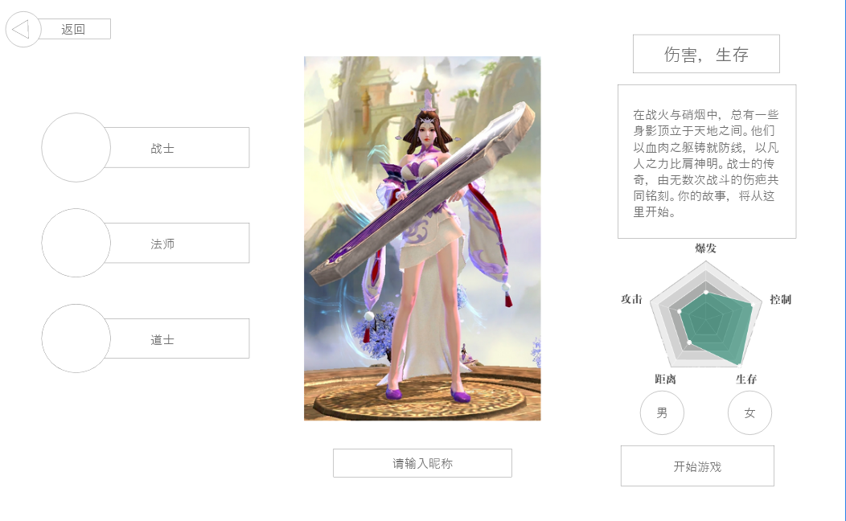
 | 创建角色界面-男 | 1.职业选择 |  |  |  | 创角相关规则
 |  | ▶ | 每个职业需要有一个对应图标
 |  | ▶ | 点击对应按钮即可切换职业选择，切换后右侧模型、描述与五维图均根据职业发生变化 |  |  | 1.基本规则
 |  | ▶ | 点击职业切换默认显示男建模 |  |  | ▶ | 职业选择，拥有战士、法师、道士三种职业，每个职业分男女，不同职业不同性别均需要单独的建模显示
 |  |  |  |  |  | ▶ | 最多创建3个角色
4
1
 |  | 2.显示创角SHOWSTAND |  |  |  |  | 当创建角色已满时，必须手动删除角色才可创建新角色，删除的角色无法复原
6
 |  | ▶ | 需与角色初始皮肤一致，具体需求见 美术需求文档 |  |  | ▶ | 账号无角色时，初始登录直接显示创角界面，否则默认显示选角界面
 |  | ▶ | 整体需一个创角背景图，和SHOWSTAND的站立的台子，UI方面进行设计 |  |  | ▶ | 不创建角色也可回退到选角界面，点击SHOWSTAND位置或左侧创角按钮均可再次进入创角界面进行创角
 |  | 3.性别选择 |  |  |  | ▶ | 名字手动输入，无随机名功能，文字必须符合最新屏蔽字库规范，如有违规需飘TIPS提醒违规
 |  | ▶ | 选择男时，显示男性角色创角SHOWSTAND，选择女时，显示女性角色创角SHOWSTAND |  |  |  | 未输入名称就点击进入游戏按钮，需提示玩家“请先输入名称。”
 |  | 4.返回角色选择界面 |  |  |  | ▶ | 创角界面可以回退到选角界面，选角界面回退到登录界面
 |  | ▶ | 返回角色选择界面，如尚未创建任何角色，选角界面SHOWSTAND位置可能为空
 |  | 5.角色名字输入和开始游戏
 |  | ▶ | 需要手动输入角色名字，无随机名字功能
 |  | ▶ | 名字需符合最新屏蔽字规范要求且和和本服已有角色无重复
3
 |  | ▶ | 名字符合要求后点击开始游戏按钮可以直接进入游戏，无需返回角色选择页面
 |  | 6.职业介绍
 |  | ▶ | 特点词汇，需预留可显示2-3个词语的空间，每个职业使用相同的词语不会因为性别改动变化
 |  |  | 战士 | 生存、伤害
 |  |  | 法师 | 爆发、范围
 |  |  | 道士 | 辅助、治疗
 | 无选框标示界面 | ▶ | 职业描述。预留如文本大概100字左右的空间，每个职业单独一段文本。
5
 |  | ▶ | 属性五维图：每个职业对应一个五维，切换职业会发生变化


4
 | 角色选择界面-已有角色
 |  |  | 1.已有角色标签卡：显示角色名，等级
 |  |  | ▶ | 显示角色名
 |  |  | ▶ | 显示转生等级，等级
 |  |  | ▶ | 根据界面设计还可显示性别标识，不需要显示头像
 |  |  | ▶ | 需要一个选中状态
 |  |  | 2.创角按钮
 |  |  | ▶ | 已有角色不满3个时，点击进入创角界面
1
 |  |  | 3.当前已有角色SHOWSTAND
 |  |  | ▶ | 显示当前选中角色SHOWSTAND
3
 |  |  | ▶ | 如尚未创建任意角色就退回到选角界面，则此处美术字显示
7
 |  |  |  | 尚未创建任意角色 点击创建
 |  |  |  | 点击此区域，同样可进入创角界面
5
 |  |  | 4.退出登录
 |  |  | ▶ | 退出到注册登录界面
 |  |  | 5.删除角色
 |  |  | ▶ | 删除当前选中角色，会弹出删除角色确认框，确认后删除
 |  |  | ▶ | 当前无任何已有角色则置灰，无法操作
 |  |  | 6.开始游戏
 |  |  | ▶ | 选择当前已有角色进入游戏，如当前无任何已有角色，开始游戏置灰无法操作
 |  |  | 7.职业介绍
 |  |  | ▶ | 与创建角色时职业介绍相同

 | 角色选择界面-尚未创建角色
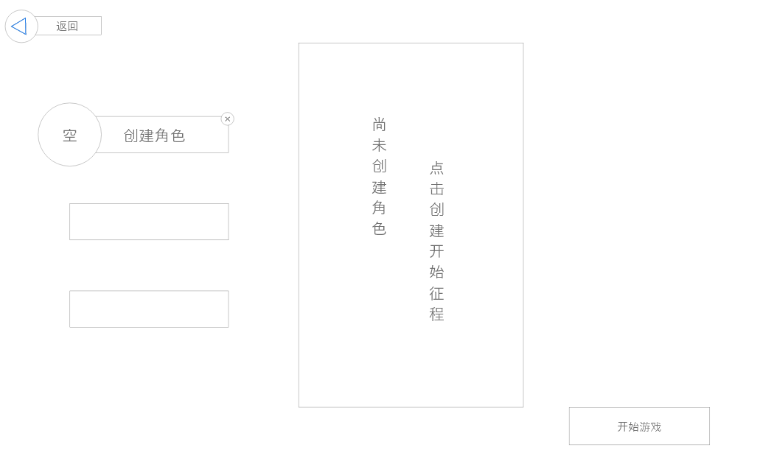

2

删除角色确认弹窗

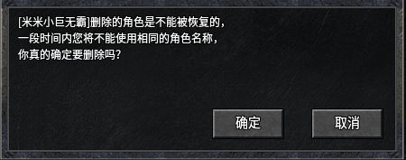

违规输入角色名 飘字提醒

